Calculateur
trace
GPS
feuille de route
Flèche |  |  |  | Dates et heures de réalisation
 |  |  |  | u Prévu
Départ de |  |  |  | départ
Arrivée à |  | Barème
 |  | Or | 0:00:00 | v Réalisé |  |  |  |  |  |  | Sinscrire 📝
 | Km | Argent | 0:00:00 | départ |  |  |  |  |  |  | Homologuer ✅
 | D+ | Bronze | 0:00:00 | arrivée |  |  |  |  |  |  | Correspondre 📧

¸ | Plan de route par points de contrôle
 | Etapes | KM |  | D+ |  |  | Durée |  |  |  |  | Repos
 | # | Étape | Cumulé | Étape | Cumulé | D+/km | Vitesse en Km/h | Pause en % | Pause en Mn | Départ | Arrivée | Mn | Vitesse spécifique

¸ | Plan de route personnalié
 | Etapes | KM |  | D+ |  |  | Durée |  |  |  |  | Repos
 | # | Étape | Cumulé | Étape | Cumulé | D+/km | Vitesse en Km/h | Pause en % | Pause en Mn | Départ | Arrivée | Mn | Vitesse spécifique
 | 1
 | 2
 | 3
 | 4
 | 5
 | 6
 | 7
 | 8
 | 9
 | 10
 | 11
 | 12
 | 13
 | 14
 | 15
 | 16
 | 17
 | 18
 | 19
 | 20
 | 21
 | 22
 | 23
 | 24
 | 25
 | 26
 | 27
 | 28
 | 29
 | 30
 |  |  |  |  |  |  |  |  |  |  |  | v1.01

Liste
Calculateur
Flèche | Distance km | Dénivelé m | Délai Or | Délai Argent | Délai Bronze | Parcours | Feuille de route
CALAIS | 301 | 2,372 | 13h | 16h40 | 90h | ü | 
Départ Décalé TAVERNY | 283 | 2,267 | 12h15 | 15h40 | 84h
LILLE | 275 | 1,778 | 12h | 15h15 | 82h | ü | 
Départ Décalé VILLIERS LE BEL | 260 | 1,688 | 11h15 | 14h25 | 78h
CHARLEVILLE | 245 | 2,070 | 10h40 | 13h35 | 73h | ü | 
Départ Décalé TREMBLAY EN FRANCE | 230 | 2,020 | 10h | 12h45 | 69h
STRASBOURG | 491 | 4,623 | 27h20 | 44h | 147h | ü | 
Départ Décalé CHAMPS SUR MARNE | 476 | 4,505 | 26h30 | 42h30 | 144h
MONTBELIARD | 465 | 4,458 | 23h15 | 40h | 140h | ü | 
Départ Décalé PONTAULT COMBAULT | 446 | 4,307 | 22h20 | 38h | 134h
BELLEGARDE | 584 | 5,702 | 34h30 | 60h | 175h | ü | 
Départ Décalé MONTGERON | 568 | 5,664 | 33h15 | 58h20 | 168h
BRIANCON | 784 | 8,861 | 51h | 83h | 235h | ü | 
Départ Décalé VILLENEUVE SAINT GEORGES | 772 | 8,829 | 50h10 | 82h | 230h
NICE | 1,025 | 10,468 | 80h | 120h | 307h | ü | 
Départ Décalé MONTGERON | 1,008 | 10,426 | 79h | 118h30 | 301h
MARSEILLE | 911 | 9,588 | 64h | 100h | 273h | ü | 
Départ Décalé ATHIS-MONS | 895 | 9,465 | 62h45 | 98h30 | 269h
PERPIGNAN | 983 | 11,342 | 78h | 120h | 295h | ü | 
Départ Décalé SAVIGNY SUR ORGE | 964 | 11,232 | 76h30 | 118h | 290h
LUCHON | 861 | 8,311 | 62h | 86h | 258h | ü | 
Départ Décalé PALAISEAU | 846 | 8,185 | 58h45 | 84h30 | 234h
HENDAYE | 902 | 7,221 | 60h | 86h | 270h | ü | 
Départ Décalé BIEVRES | 889 | 7,024 | 58h45 | 84h30 | 267h
BORDEAUX | 659 | 4,437 | 35h | 63h | 186h | ü | 
Départ Décalé MASSY GARE | 645 | 4,335 | 34h10 | 62h | 181h30
LA ROCHELLE | 488 | 3,581 | 24h25 | 40h | 146h | ü | 
Départ Décalé JOUY EN JOSAS | 472 | 3,324 | 23h35 | 38h | 141h
NANTES | 431 | 2,482 | 20h | 36h | 129h | ü | 
Départ Décalé VERSAILLES | 421 | 2,323 | 19h30 | 35h20 | 126h
BREST | 616 | 5,607 | 36h15 | 61h | 185h | ü | 
Départ Décalé VERSAILLES | 604 | 5,411 | 35h35 | 60h | 181h
MONT ST MICHEL | 325 | 3,108 | 15h15 | 19h40 | 98h | ü | 
Départ Décalé NOISY LE ROI | 308 | 2,890 | 14h | 18h10 | 93h
CHERBOURG | 406 | 3,596 | 20h | 36h | 122h | ü | 
Départ Décalé LE PECQ | 390 | 3,388 | 19h | 35h | 118h
DIEPPE | 192 | 1,421 | 7h40 | 9h35 | 58h | ü | 
Départ Décalé CORMEILLE EN PARISIS | 178 | 1,298 | 7h05 | 8h50 | 53h
LE HAVRE | 256 | 1,782 | 11h05 | 14h10 | 76h | ü | 
Départ Décalé LA FRETTE | 240 | 1,657 | 10h20 | 13h30 | 72h

Aide
Calculateur
1 Indiquer le nom de la flèche
2 le lieu de départ et celui d'arrivée
3 Lien vers les traces GPS et la feuille de route.
Fonctionne si vous êtes connecté à internet.
4 Saisissez votre date et votre heure de départ prévues ainsi que votre vitesse moyenne prévue.
Cela vous permet d'estimer votre catégrorie de flèche (Or / Argent / Bronze) en fonction du barème indiqué sur les plans de route (points 7 et 8)
5 La partie "2 Réalisé" sert à calculer vore catégorie d'homologation finale

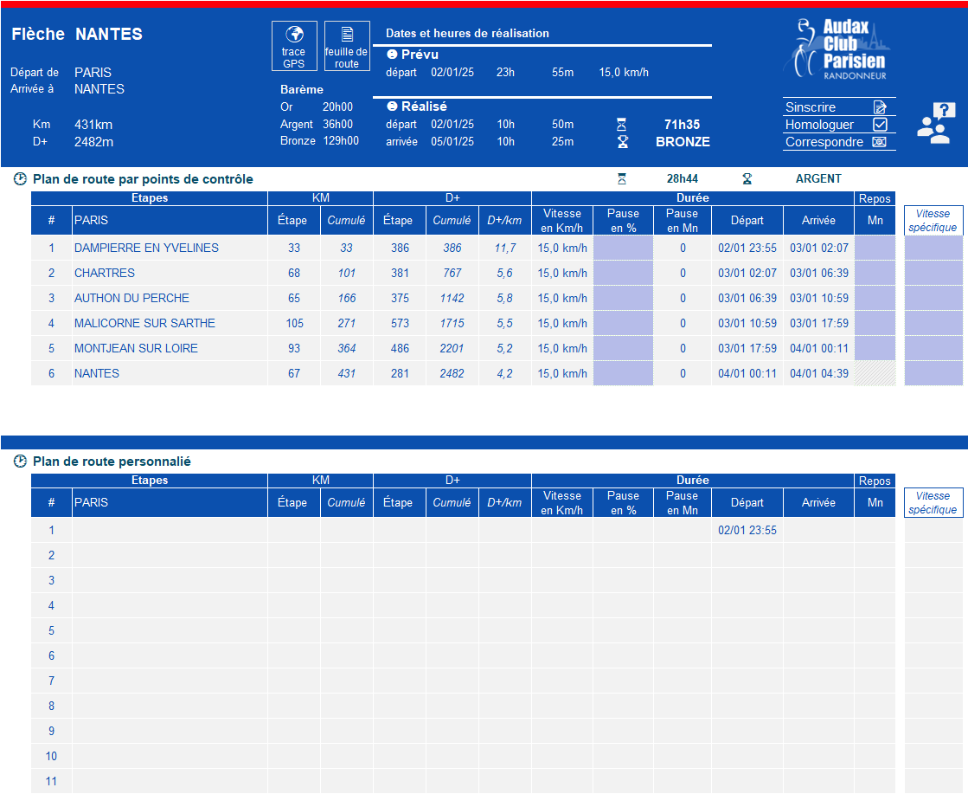

6 Cette partie vous permet : - d'accèder la page d'aide (logo avec le ?). - de vous inscrire en ligne - de lancer un mail de demande d'homologation - de lancer un mail pour poser vos questions avec les responsables dès flèches. - d'accèder au site web de l'ACP en cliquant sur le logo

7 Plan de route automatique, Les étapes correspondent aux points de contrôles obigatoires à réaliser pour la flcèhes. Le dénivelé n'est qu'indicatif, il ne joue pas sur le temps de parcours. En revanche, cela peut aider à mieux estimer votre vitesse moyenne. Toutes les cases en bleu sont des zones saisissables, elles passent en gris une fois saisies. Si vous souhaitez modifier la vitesse moyene d'une étape, utilisez la colonne "Vitesse spécifique"

8 Plan de route personnalisé, vous pouvez indiquer toutes les étapes que vous envisagez même si ce ne sont pas des points de contrôles. Il ne faut cependant ne pas oublier les points de contrôle J Le dénivelé n'est qu'indicatif, il ne joue pas sur le temps de parcours. En revanche, cela peut aider à mieux estimer votre vitesse moyenne. Toutes les cases en bleu sont des zones saisissables, elles passent en gris une fois saisies. Si vous souhaitez modifier la vitesse moyene d'une étape, utilisez la colonne "Vitesse spécifique"

